关系图
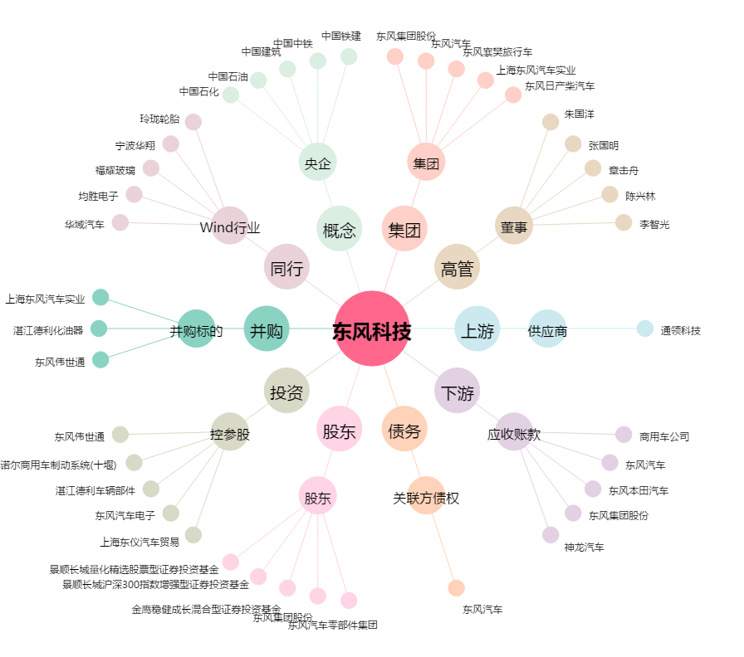
东风科技[600081.SH] - 关系概览图

